12. 입찰완료, 낙찰이력
시험ID | 시험항목 | 시험목적 | 테스트 계정 정보 | 시험절차 | 시험내역 | 시험결과내역 | 시험결과
TST_12_001 | 입찰완료 | 입찰완료된 입찰에 대한 화면 확인 | ID : 420850 PWD : 1111 | 전자입찰 > 입찰완료 | 1. 입찰완료 목록 확인 | 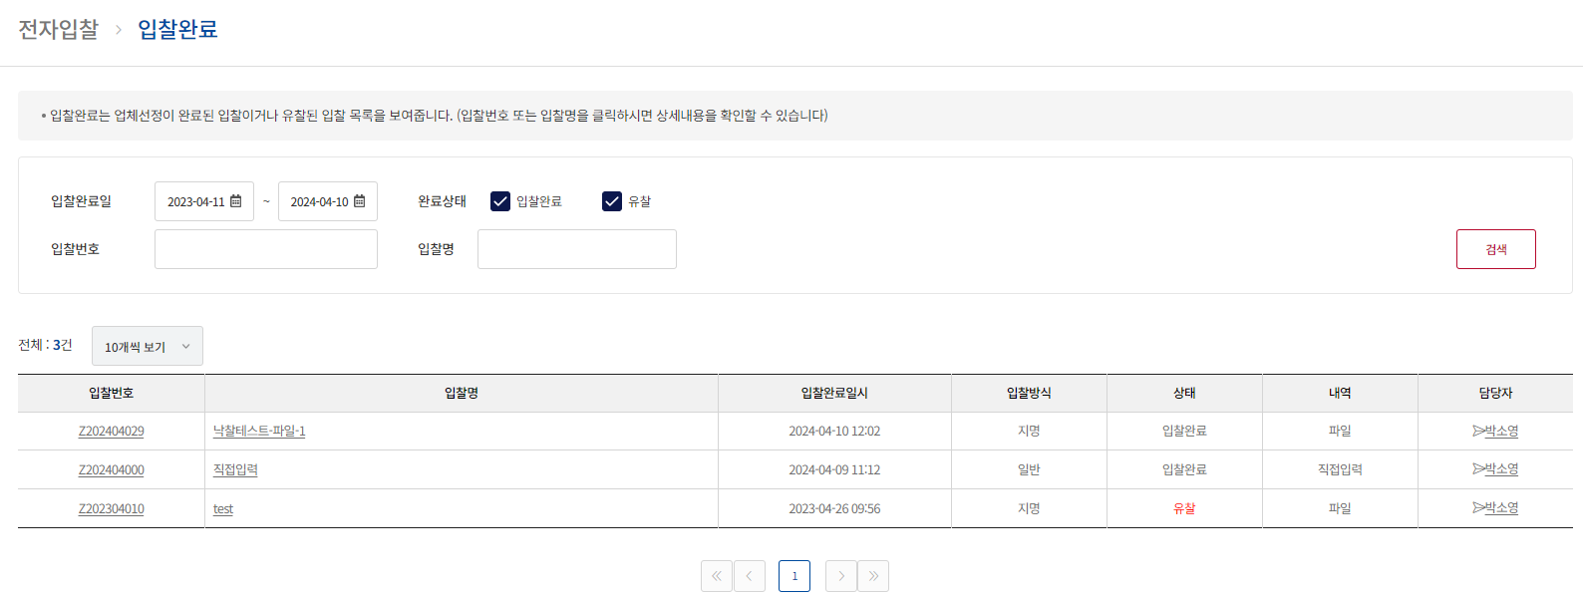
TST_12_002 | 입찰완료 | 입찰완료된 입찰에 대한 화면 확인 | ID : 420850 PWD : 1111 | 전자입찰 > 입찰완료 상세 | 1. 입찰완료 상세 데이터 확인 2. 입찰참가업체 팝업 호출 확인 3. 입찰공고 추가등록 사항 세부내역 파일 다운로드 확인 4. 업체견적 사항 견적 상세 및 기타 첨부파일 파일 다운로드 확인 5. 입찰결과 보고서 팝업 확인 및 인쇄하기 기능 확인 6. 실제 계약금액 저장 부분 확인 |  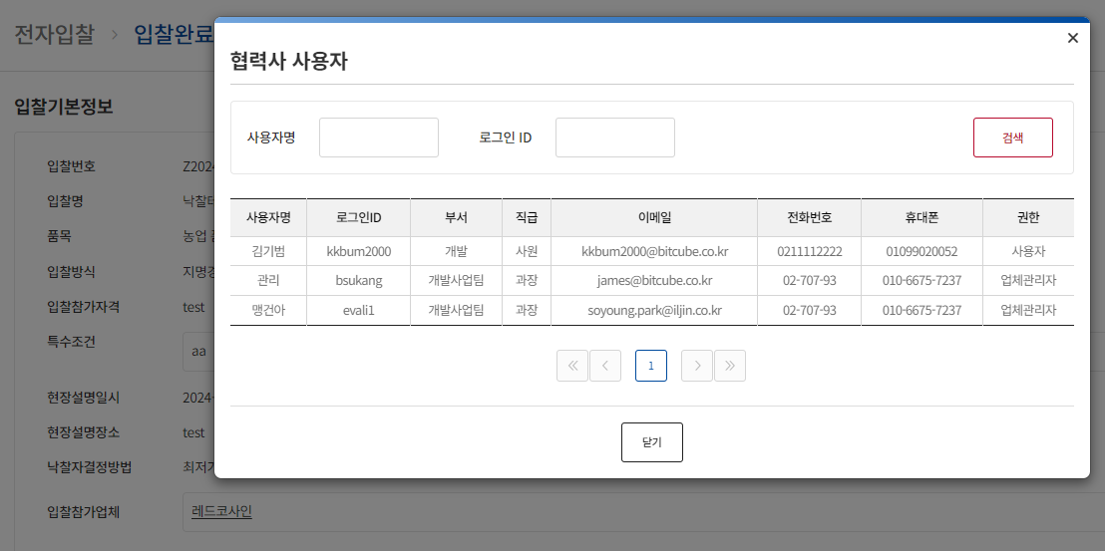 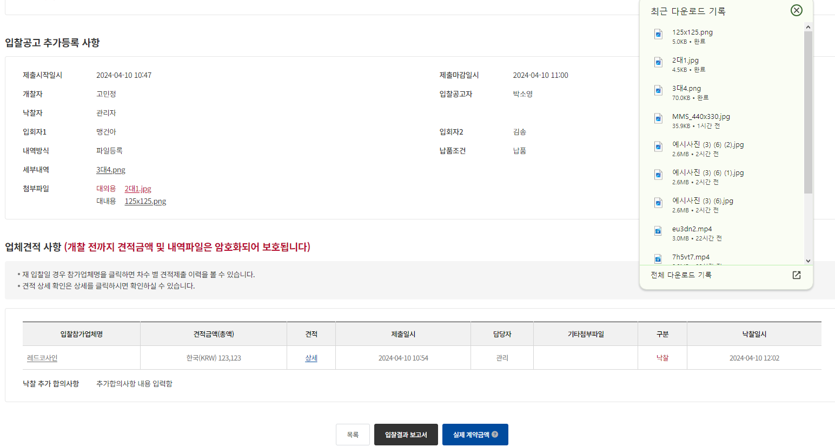 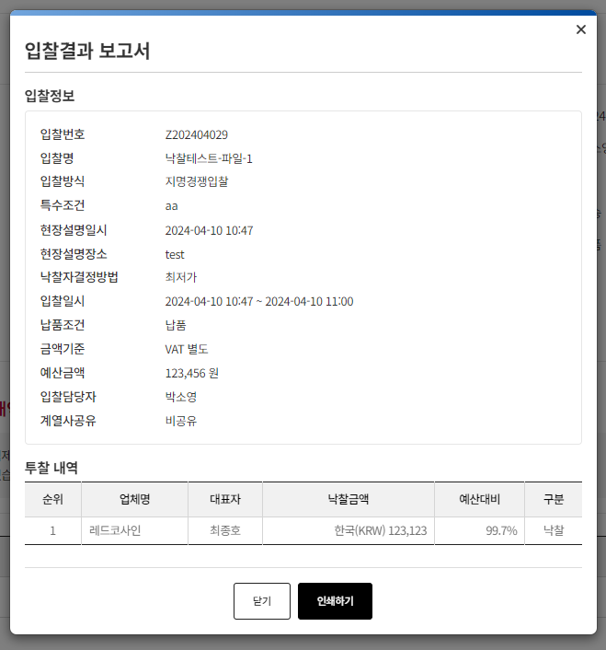
TST_12_003 | 입찰이력 | 입찰완료된 입찰에 대한 화면 확인 | ID : 420850 PWD : 1111 | 전자입찰 > 입찰이력 | 1. 입찰이력 목록 확인 2. 참여업체 팝업 및 투찰 업체 확인 3. 엑셀 다운로드 확인 | 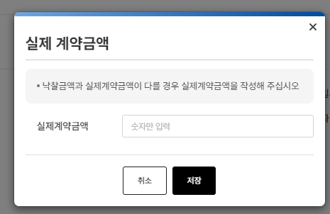 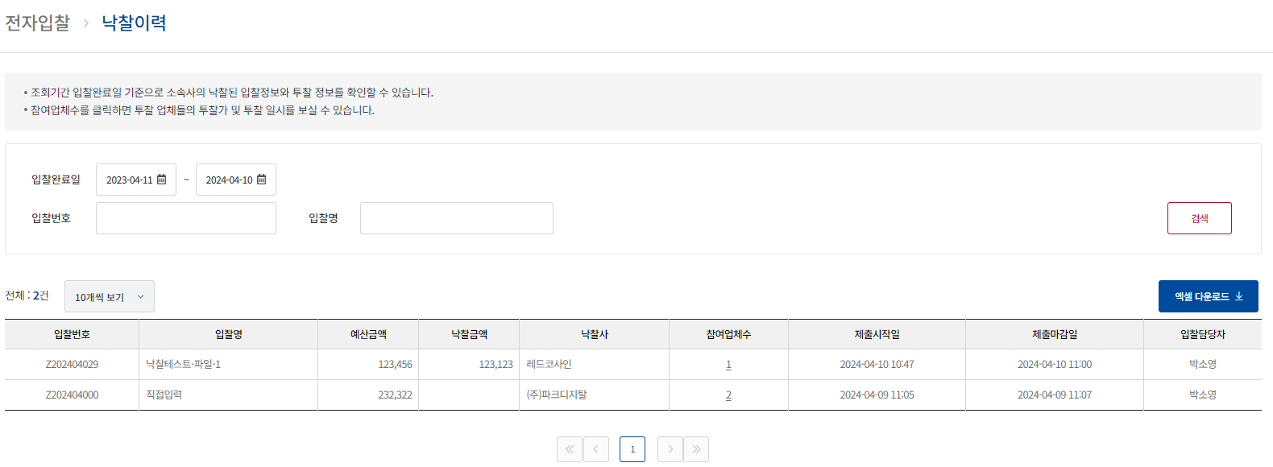 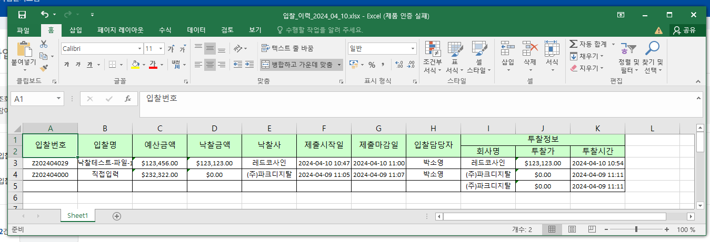 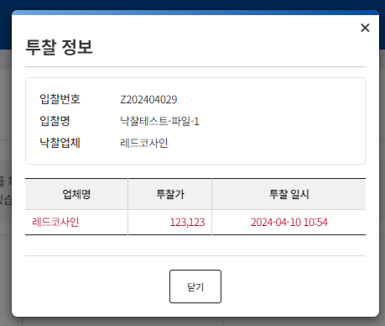

13. 통계
시험ID | 시험항목 | 시험목적 | 테스트 계정 정보 | 시험절차 | 시험내역 | 시험결과내역 | 시험결과
TST_13_001 | 통계 | 전자입찰 통계 확인 | 시스템 관리자 ID : ebidmast PWD : 1111 감사관리자 ID : gamsa001 PWD : test#123 | 통계 > 회사별 입찰실적 | 1. 통계 데이터 조회 확인 2. 로그인한 사용자 권한별로 계열사가 조회되는지 확인 3. 엑셀 다운로드 확인 4. 계열사 선택 시, 입찰실적 상세내역으로 이동하며 해당 계열사와 조회조건으로 조회되는 지 확인 | 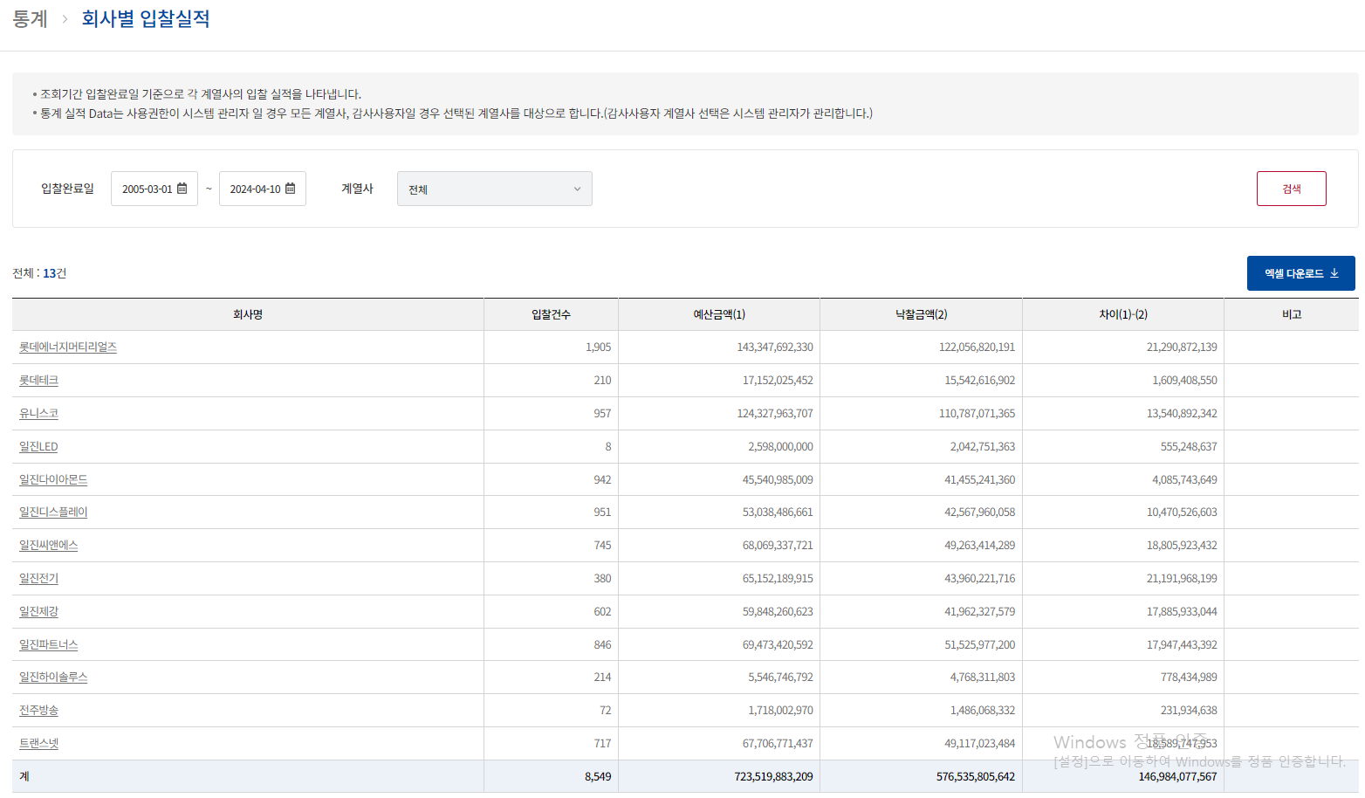 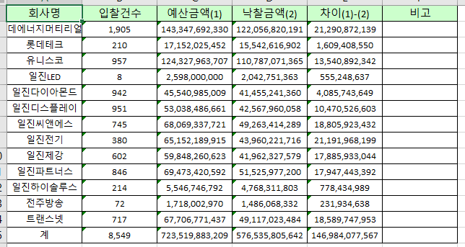
TST_13_002 | 통계 | 전자입찰 통계 확인 | 시스템 관리자 ID : ebidmast PWD : 1111 감사관리자 ID : gamsa001 PWD : test#123 | 통계 > 입찰실적 상세내역 | 1. 통계 데이터 조회 확인 2. 로그인한 사용자 권한별로 계열사가 조회되는지 확인 3. 엑셀 다운로드 확인 4. 검색조건 품목 팝업 확인 및 품목으로 조회되는지 확인 | 
TST_13_003 | 통계 | 전자입찰 통계 확인 | 시스템 관리자 ID : ebidmast PWD : 1111 감사관리자 ID : gamsa001 PWD : test#123 | 통계 > 입찰현황 | 1. 통계 데이터 조회 확인 2. 로그인한 사용자 권한별로 계열사가 조회되는지 확인 3. 엑셀 다운로드 확인 | 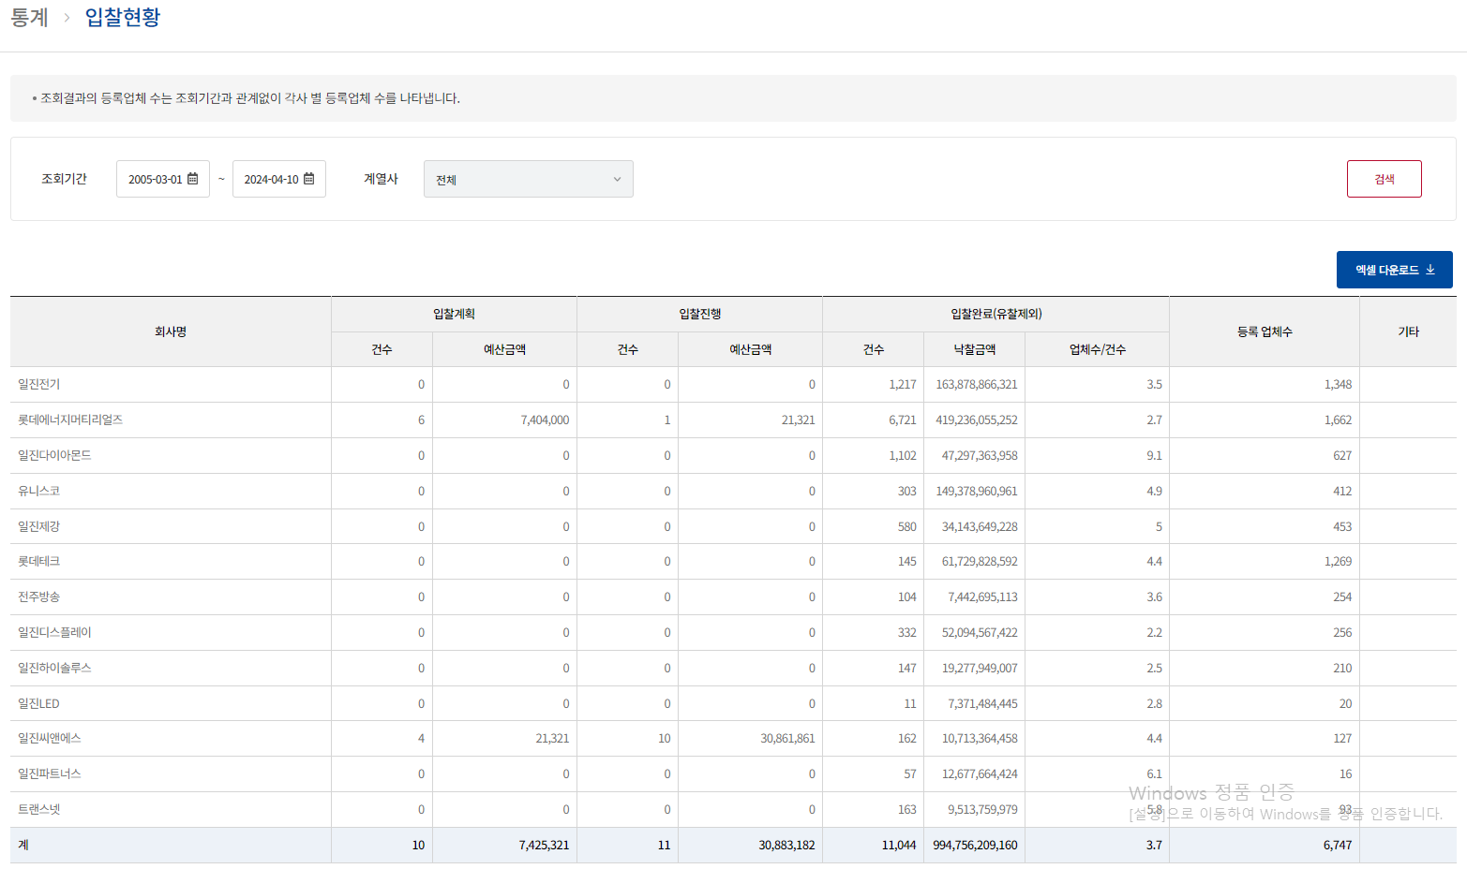 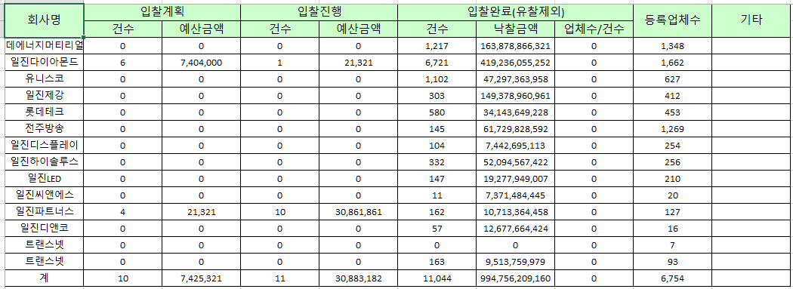 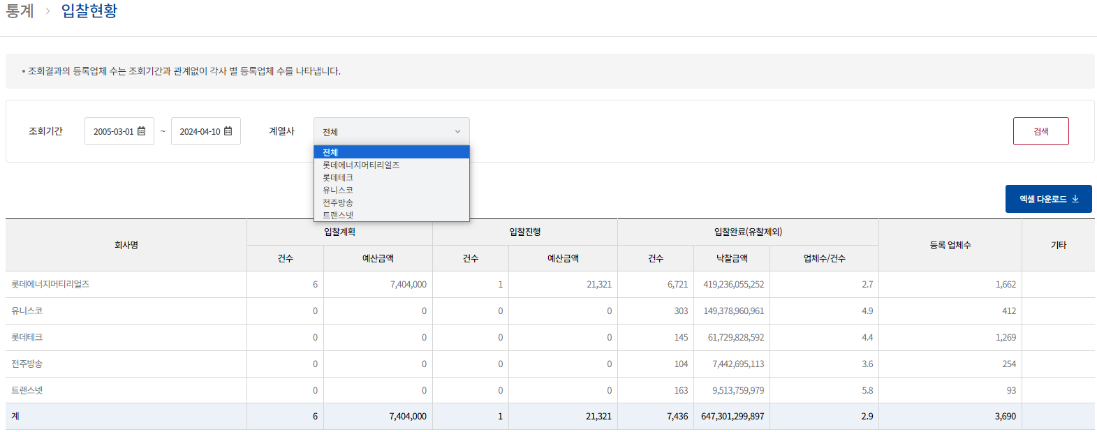
TST_13_004 | 통계 | 전자입찰 통계 확인 | 시스템 관리자 ID : ebidmast PWD : 1111 감사관리자 ID : gamsa001 PWD : test#123 | 통계 > 입찰 상세내역 | 1. 통계 데이터 조회 확인 2. 로그인한 사용자 권한별로 계열사가 조회되는지 확인 3. 엑셀 다운로드 확인 4. 참여업체수 팝업 확인 및 낙찰된 업체가 빨간색으로 나오는지 확인 | 